상품제안서
알로코리아 초고속 멀티충전기 5포트 GAN PPS 140W | 상품코드: S42009

 |  |  |  |  |  |  | 02-713-8555 | www.synergygift.co.kr
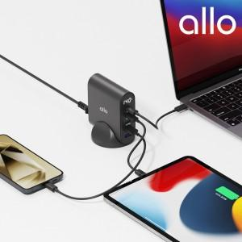

【상세/제작정보】 | <p>&nbsp;</p><p><span style="font-size: 14pt;">※ 30개 미만 포장지포장 진행시 15,000원(VAT별도) 일괄 발생 됩니다.</span></p><p>&nbsp;</p><p>1. 동시 최대 140W 고출력 충전 가능 <br>2. GaN 질화갈륨 칩셋 탑재 통한 높은 효율성<br>3. 5포트 동시 고속충전 지원 (PPS/PD/QC)<br>4. 스마트IC 탑재를 통한 과전압,전류,단락 등 보호<br>5. LCD통한 실시간 출력 확인 가능</p>

【인쇄/포장옵션】 | 레이저, 풀칼라 / 포장지포장

【공급단가】 | 수량 | 10~ | 30~ | 50~ | 100~ | 300~
*VAT별도 | 단가 | 71,100원 | 68,200원 | 66,500원 | 64,800원 | 62,500원

【상품 URL】 | https://www.synergygift.co.kr:443/src/goods_detail.php?gdno=42009

